상품제안서
[액센] MH21 5포트 듀얼커넥터 USB3.0 멀티 허브 | 상품코드: F31174

 |  |  |  |  |  |  | 02-412-0044 | www.easy1.co.kr
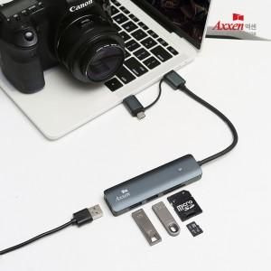

【상세/제작정보】 | <p>1박스 입수 수량 - 40개</p><p>50개 미만 주문시,</p><p>레이저인쇄 통합 5만원</p><p>칼라인쇄 통합 7만원</p><p>&nbsp;</p><p>1박스 택배비: 4000​&nbsp;</p>

【인쇄/포장옵션】 | 레이저, 풀칼라 / 포장지포장

【공급단가】 | 수량 | 50~ | 100~ | 500~ | 1,000~ | 2,000~
*VAT별도 | 단가 | 13,520원 | 13,300원 | 12,960원 | 12,730원 | 12,400원

【상품 URL】 | http://www.easy1.co.kr/src/goods_detail.php?gdno=31174

